改变记录
改变记录

版本号 | 改版日 | 具体Sheet | 微信分组表 | DB反应 | 工程反应 | 修改者
 |  | 部门 | order、department_path

表一览
表一览

系统名称 |  |  | 微钉基础表
系统ID |  |  | wdplus

No. | 表名 |  | 种类 | 表ID | 说明 | 主键ID | 保存周期 （月） | 年件数 | 备注 | 是否 删除
 | 逻辑名称 | 物理名称
1 | 系统番号表 | sys_sequence | TABLE
2 | 菜单表 | sys_menu | TABLE
3 | 用户表 | sys_user | TABLE
4 | 公司表 | sys_company | TABLE
5 | 用户公司关系表 | sys_user_company | TABLE
4 | 部门表 | sys_department | TABLE
5 | 用户部门关系表 | sys_user_department | TABLE
6 | 角色表 | sys_role | TABLE
7 | 用户角色关系表 | sys_user_role | TABLE
8 | 角色菜单关系表 | sys_role_menu | TABLE
9 | 微信人员表 | wechat_user_info | TABLE
9 | 基础账号表 | base_account | TABLE
 | 方案审核人员表 | zj_scheme_to_examine_user | TABLE
 | 业务相关选择部门用户关系表 | base_select_department_user | TABLE
 | 文件表 | sys_files | TABLE
 | 方案确认清单表 | zj_scheme_detailed_list | TABLE
 | 方案确认表 | zj_scheme_confirmation | TABLE
 | 方案确认审核记录表 | zj_scheme_to_examine | TABLE

17
18
19
20

流程定义图
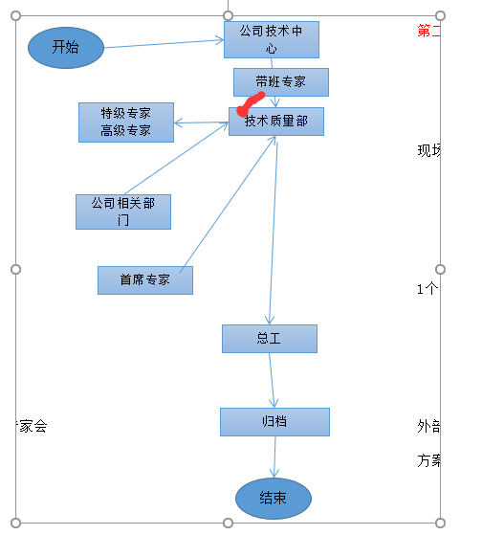
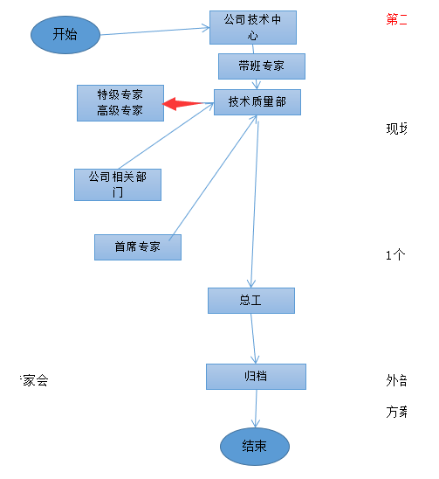
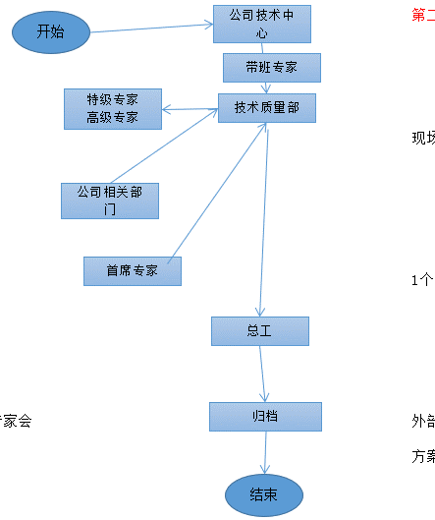
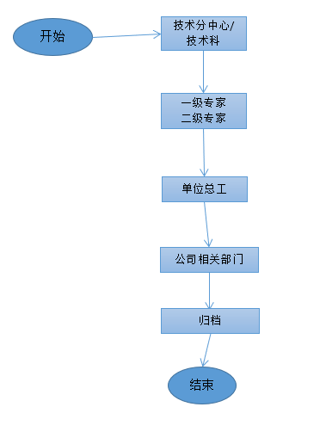

开始
开始
开始
开始
开始
开始
开始

技术分中心
技术科
技术分中心
技术科
技术分中心
技术科
技术分中心
技术科
技术分中心
技术科
技术分中心
技术科
技术分中心
技术科

一级专家
二级专家
一级专家
二级专家
一级专家
二级专家
一级专家
二级专家
一级专家
二级专家
一级专家
二级专家
一级专家
二级专家

单位总工
单位总工
单位总工
单位总工
单位总工
单位总工
单位总工

公司相关部门
公司相关部门
公司相关部门
公司相关部门
公司相关部门
公司相关部门
公司相关部门

公司总工
公司总工
公司总工
公司总工
公司总工
公司总工
公司总工

归档
归档
归档
归档
归档
归档
归档

结束
结束
结束
结束
结束
结束

开始
开始
开始
开始
开始

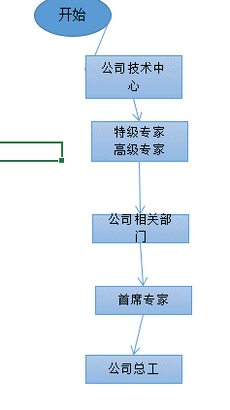

公司技术中心
公司技术中心
公司技术中心
公司技术中心
公司技术中心

特级专家
高级专家
特级专家
高级专家
特级专家
高级专家
特级专家
高级专家
特级专家
高级专家

公司相关部门
公司相关部门
公司相关部门
公司相关部门
公司相关部门

首席专家
首席专家
首席专家
首席专家
首席专家

公司总工
公司总工
公司总工
公司总工
公司总工

结束
结束
结束
结束
结束

开始
开始
开始
开始
开始
开始
开始
开始
开始
开始
开始

公司技术中心
公司技术中心
公司技术中心
公司技术中心
公司技术中心
公司技术中心
公司技术中心
公司技术中心
公司技术中心
公司技术中心
公司技术中心
特级专家
高级专家
特级专家
高级专家
特级专家
高级专家
特级专家
高级专家
带班专家
带班专家
特级专家
高级专家
特级专家
高级专家
特级专家
高级专家
特级专家
高级专家
特级专家
高级专家
特级专家
高级专家
特级专家
高级专家
带班专家
带班专家
带班专家
带班专家
带班专家
带班专家
带班专家
带班专家
带班专家

公司相关部门
技术质量部
公司相关部门
技术质量部
公司相关部门
技术质量部
公司相关部门
技术质量部
公司相关部门
技术质量部
公司相关部门
技术质量部
公司相关部门
技术质量部
公司相关部门
技术质量部
公司相关部门
技术质量部
公司相关部门
技术质量部
公司相关部门
技术质量部

首席专家
总工
首席专家
总工
首席专家
总工
首席专家
总工
首席专家
总工
首席专家
总工
首席专家
总工
首席专家
总工
首席专家
总工
首席专家
总工
首席专家
总工

归档
归档
归档
归档
归档
归档
归档
归档
归档
归档
归档

结束
结束
结束
结束
结束
结束
结束
结束
结束
结束
结束

